Hoja1
2023-09-13 13:53:45

LA PAZ 28 - HAEDO 4460-2005
BUENOS AIRES luquearti@gmail.com
____________________________________________________________________________________
"TOPES AUTOADHESIVOS"
"Y"
"ZOCALOS AUTOADHESIVOS"

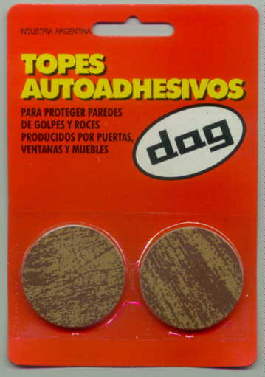
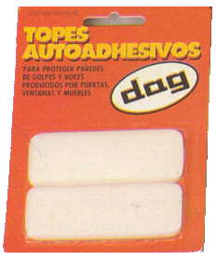

COD. | DESCRIPCION | PRECIO
A-001 | Almohadilla Rectangular Autoad. BLANCA | 167.00
A-002 | Almohadilla Circular Autoad. BLANCA | 167.00
A-001/1 | Almohadilla Rectangular Autoad. | 167.00
A-002/1 | Almohadilla Circular Autoad. MADERA | 167.00
Z-001 | ZOCALO Autdh. BLANCO GRIS MARRON | 508.00

